Sheet1
入库清单 |  |  |  |  | 箱单信息
义乌新库房地址：雪峰西路751号（高德导航义乌华鼎锦纶股份有限公司院里）接货电话：18072363466 上班时间：早8.30到晚19点， 收货人（客户代码CZ3187） |  |  | 客户代码:CZ3187
 |  |  | 运输方式:TIR卡航

 |  |  | CZ3187-0605-4

序号 | 产品信息 | 外箱箱唛 |  | 数量 | 图片 | 重量 | 体积 | 产品名 | 材质
1 | 42570-Y07U0001-C02 四折叠浴帘杆白色 申购：PR2606050252 | CZ3187-0605-4-1 |  | 16 | 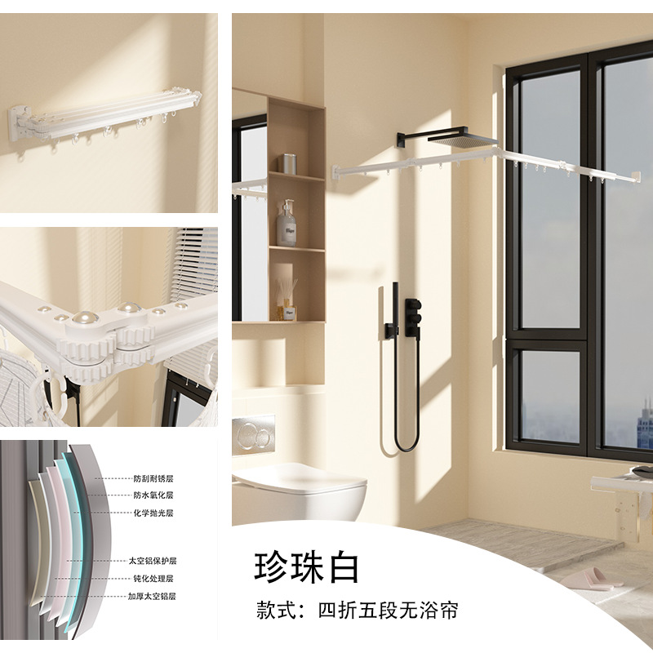 | 30 | 0.18 | 四折叠浴帘杆 | 金属
 |  | CZ3187-0605-4-2 |  | 16
2 | 42572-Y07U0001-C02 五折叠浴帘杆白色 申购：PR2606050253 | CZ3187-0605-4-3 |  | 15 | 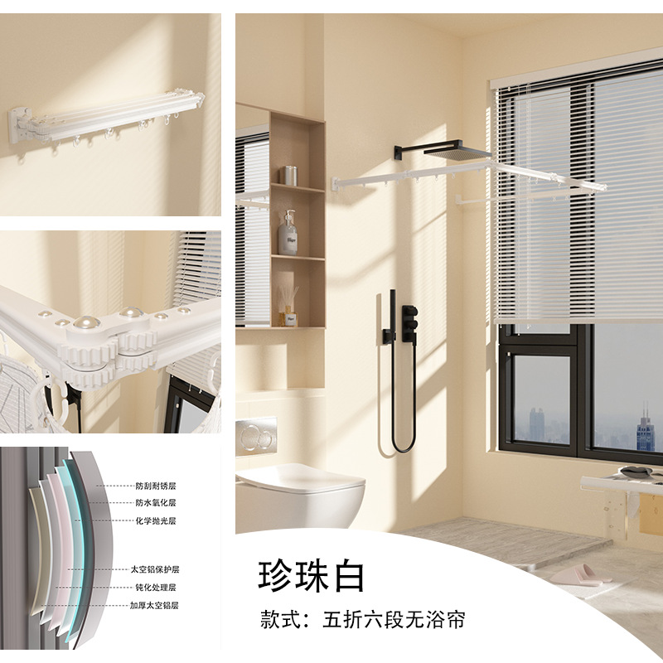 | 32 | 0.16 | 五折叠浴帘杆 | 金属
 |  | CZ3187-0605-4-4 |  | 15

 |  |  |  |  |  | 总重量 | 总体积 | 密度
 |  |  |  |  |  | 62 | 0.34 | 182.35

